Додаток 1
Додаток 1. Запит комерційної пропозиції на закупівлю |  |  |  |  |  | Змінювати форму запиту, додавати або видаляти стовбці чи рядки не можна.
Декор до Нового року |  |  |  |  |  | Поля для заповнення промарковано кольором.
Назва компанії
Досвід роботи за напрямом предмету закупівлі, років
ПІБ керівника
Телефон керівника
Юридична адреса
Фактична адреса
Телефон компанії
Контактна особа
Телефон контактної особи
Електронна адреса контактної особи
Офіційний сайт компанії Учасника (за наявності)
Платник ПДВ- так, ні
Код ЄДРПОУ
Вказати основних клієнтів за напрямком даної закупівлі
Доставка товару здійснюється однією партією, відповідно до замовлення Замовника. Товар має бути розфасований. Підтвердити
Доставка товару виконується на адресу компанії ТОВ "Служба експрес-доставки Меркурій" м. Київ, вул. Олександра Довженко,3. Підтвердити
Упаковка товару має забезпечити його збереження під час транспортування територією України та в умовах складського зберігання. Кожна упаковка має містити маркування із зазначенням назви товару та кількості в упаковці. Підтвердити
Строк поставки товару. Зазначити в робочих днях
Гарантійний строк. Зазначити в роках
Умови оплати: безготівкова оплата по факту поставки виконується протягом 30 банківських днів після надання Підрядником всіх бухгалтерських документів (видаткова накладна, зареєстрована податкова накладна). Підтвердити
Тендерна пропозиція має включати вартість фасування та транспортних витрат. Підтвердити
Тендерна пропозиція має бути зафіксована в гривнях до повного виконання зобов'язань по Договору. Підтвердити
№ | Найменування | Технічні характеристики | Візуалізація | Фасування Штук в упаковці | Кількість штук | Ціна, грн. з ПДВ
1 | Куля ялинкова ЖОВТА | Колір: ЖОВТИЙ (Turbo yellow/Pantone 3945 C); Матеріал: пластик; Діаметр: 10 см; | 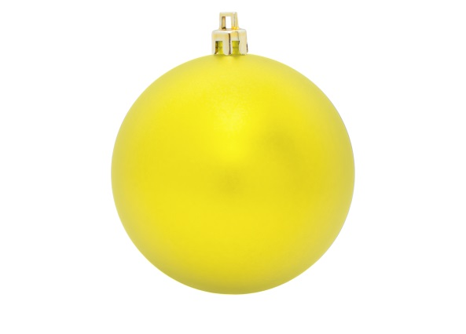 | 10 | 1,660
2 | Куля ялинкова ОРАНЖЕВА | Колір: ОРАНЖЕВИЙ (International orange/Pantone 1505 C/Pantone 17-1350TPX Orange Popsicle); Матеріал: пластик; Діаметр: 10 см; | 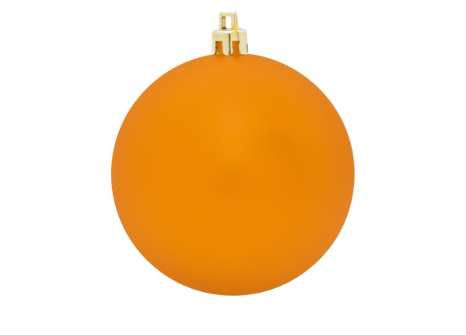 | 10 | 1,660
3 | Куля ялинкова ЗОЛОТА | Колір: ЗОЛОТИЙ; Матеріал: пластик; Діаметр: 10 см; | 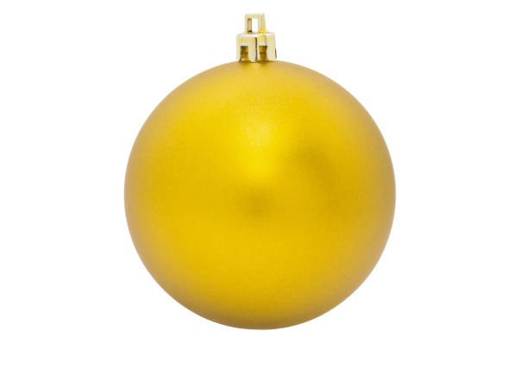 | 10 | 1,660
4 | Новорічна прикраса "ЗОЛОТА КВІТКА" | Колір: ЗОЛОТИЙ; Матеріал: пластик, щільна тканина тощо; Розмір: 15*15 см; Квітка повинна бути об'ємною | 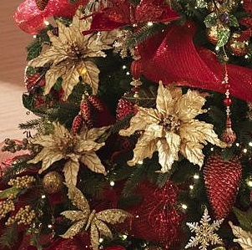 | 10 | 1,660
5 | Папір обгортковий для подарунків ЗОЛОТИЙ | Колір: ЗОЛОТИЙ; Матеріал: щільний папір; Рулон: 10 м | 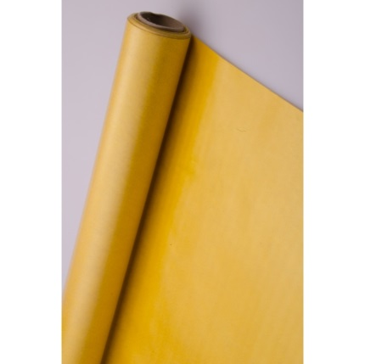 | 1 | 166
6 | Папір обгортковий для подарунків ОРАНЖЕВИЙ | Колір: ОРАНЖЕВИЙ (International orange/Pantone 1505 C/Pantone 17-1350TPX Orange Popsicle або близький відтінок); Матеріал: щільний папір; Рулон: 10 м | 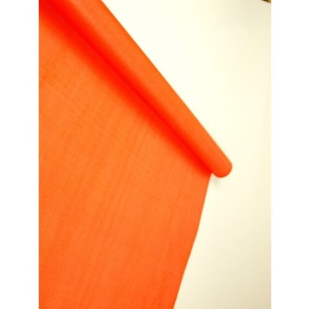 | 1 | 166
7 | Стрічка для обмотки подарунків ЧЕРВОНА | Колір: ЧЕРВОНИЙ (PANTONE Warm Red C C-0 M-90 Y-100 K-0; R-239 G-65 B-35 або близький відтінок); Матеріал: атласна тканина; Ширина стрічки: 2 см; Рулон: 10 м | 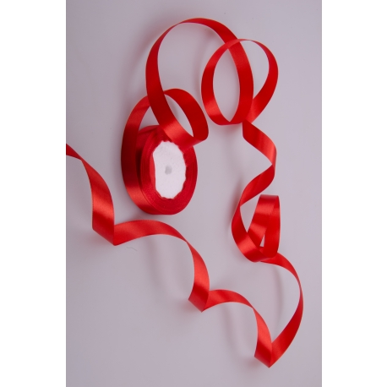 | 1 | 166
 |  |  |  |  | Всього сума закупівлі, грн. з ПДВ: | -

